愛知会場
東海ブロック 愛知会場 案内

 |  | 会場名： | imy会議室 4階会議室
会 場 |  | 住所： | 愛知県名古屋市東区葵3-7-14

開催日時 | 2026年2月18日（水）13:30～15:30

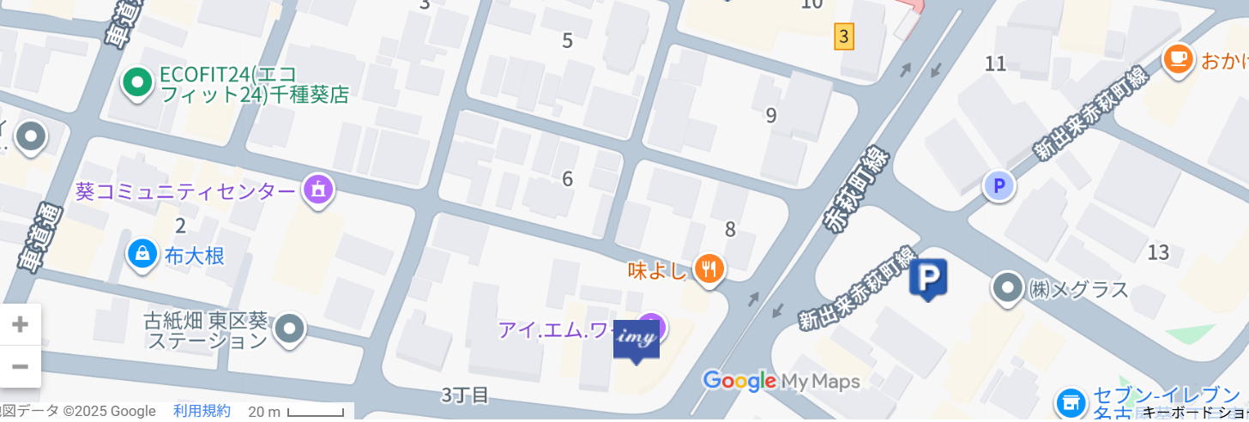

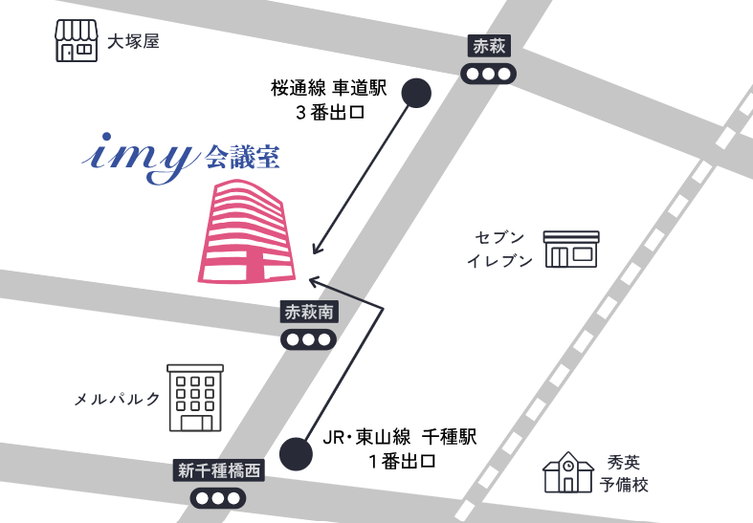
■アクセス

◆電車
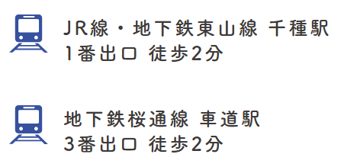

◆駐車場
